Лист1

Роза | 9
Гвоздь | 7
Всего | 16

P(Роза) | 0.5625

Лист2
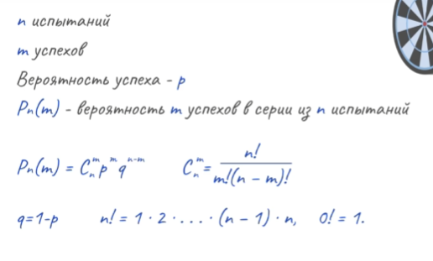
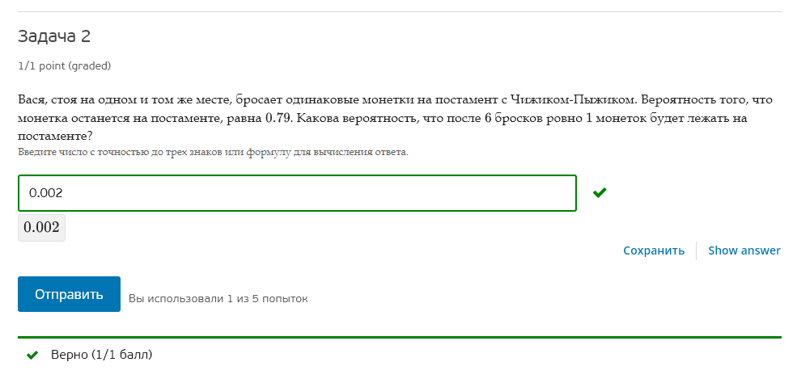
P(+) | 0.79
P(-) | 0.21

n = | 6

C(6,1) | 6 | P(+(6,1)) | 0.001935863874
C(6,5) | 6 | P(-(6,5)) | 0.001935863874

Лист3
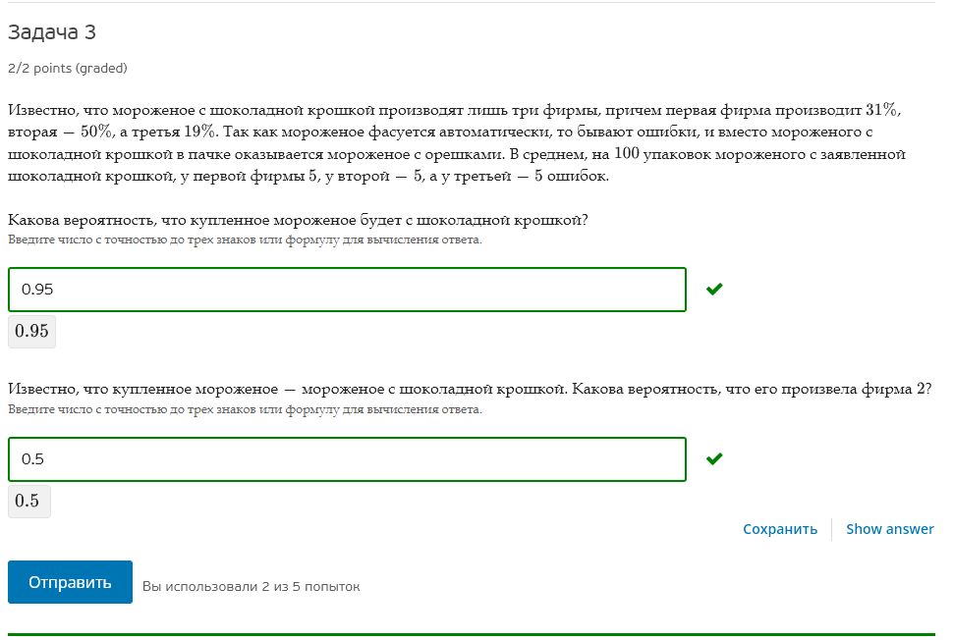
Фабрика | Доля | Ошибка | Верно
1 | 31% | 5% | 95%
2 | 50% | 5% | 95%
3 | 19% | 5% | 95%

A | Полож

H1 | 1 |  | P(H1) | 0.31 | P(A|H1) | 0.95
H2 | 2 |  | P(H2) | 0.50 | P(A|H2) | 0.95
H3 | 3 |  | P(H3) | 0.19 | P(A|H3) | 0.95

P(A) | =P(A|H1)P(H1)+P(A|H2)P(H2)+P(A|H3)P(H3) |  |  |  |  | 0.95
P(H2|A) | =P(A|H2)P(H2)/P(A) |  |  |  |  | 0.5

Лист4
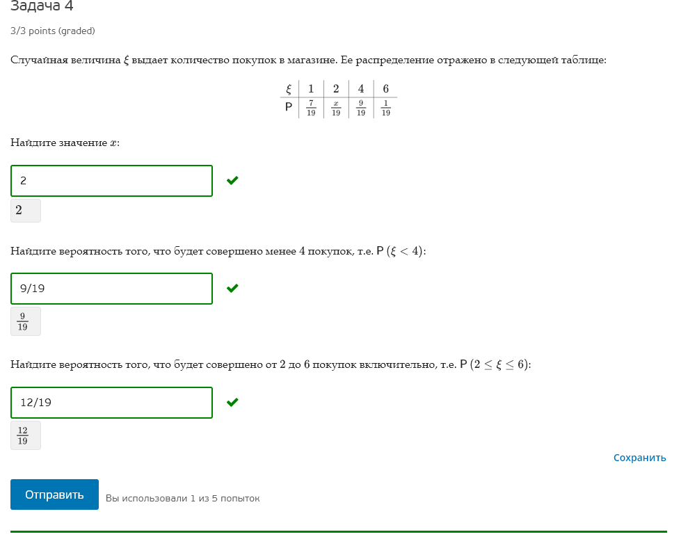
e | 1 | 2 | 4 | 6
p | 0.36842105263 |  | 0.47368421053 | 0.052631578947

e | 1 | 2 | 4 | 6
p | 0.36842105263 | 0.10526315789 | 0.47368421053 | 0.052631578947

sum(P) | 0.89473684211 |  | sum(P) | 1
1-sum(P) | 0.10526315789 |  | 1-sum(P) | 0

x = | 2
p(2) = | 0.10526315789

P(e<4) | 0.47368421053 | 9

P(2<=e<=6) | 0.63157894737 | 12

